訓練結果-全体
訓練結果-「全体」

 | １・訓練概要

 |  | 訓練名 |  | 24年度 メール訓練
 |  | 訓練期間 |  | 2024年04月06日～2024年04月11日
 |  | 訓練対象者 |  | 3 | (メールアドレス）
 |  | メール送信期間 |  | 2024年04月6日 10:03～2024年04月24日 10:05

 | 2・訓練全体サマリー
 |  | 総ステータス：訓練対象者の訓練結果を集計
 |  | ステータス | 件数 | % | 内容
 |  | メール送信 | 3 | 100% |  | 訓練メールを送信した件数と割合
 |  | メール開封 | 3 | 100% |  | メールを閲覧した件数と割合
 |  | リンククリック | 2 | 67% |  | メール本文のURLをクリックした件数と割合
 |  | ファイル開封 | 1 | 33% |  | 添付ファイルを開いた件数と割合
 |  | データ送信 | 0 | 0% |  | リンク先画面で情報を入力して送信した件数と割合

 |  | 最終ステータス：訓練対象者の最終ステータスを集計
 |  | ステータス | 件数 | % | 内容
 |  | メール送信 | 0 | 0% |  | 訓練メールを送信した件数と割合
 |  | メール開封 | 1 | 33% |  | メールを閲覧した件数と割合
 |  | リンククリック | 1 | 33% |  | メール本文のURLをクリックした件数と割合
 |  | ファイル開封 | 1 | 33% |  | 添付ファイルを開いた件数と割合
 |  | データ送信 | 0 | 0% |  | リンク先画面で情報を入力して送信した件数と割合

訓練内容
訓練内容

 | １・訓練概要

 |  | 訓練名 | 24年度 メール訓練
 |  | 訓練期間 | 2024年04月06日～2024年04月11日
 |  | 訓練対象者 | 3 | (メールアドレス)
 |  | メール送信期間 | 2024年04月6日 10:03～2024年04月24日 10:05

 | 2・メール本文 |  |  |  | ３・リンク先画面
 |  | From: 情報システム部 <info@system-grp.com>
 |  | Subject: 【緊急】Windows Updateのお願い
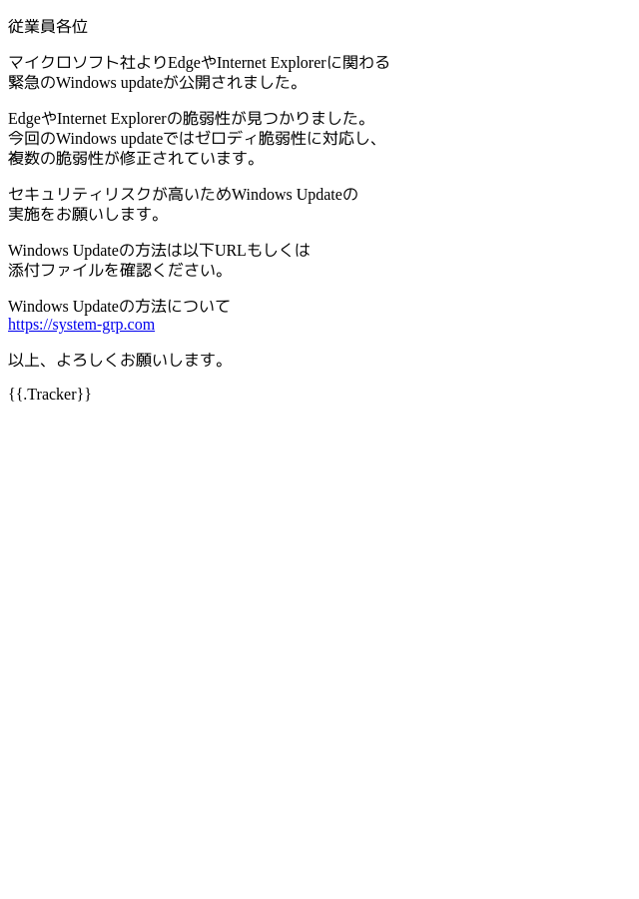

 |  |  |  |  | 4・添付ファイル
 |  |  |  |  | Windows Updateの方法.docx
 |  |  |  |  | 